Foto 58623
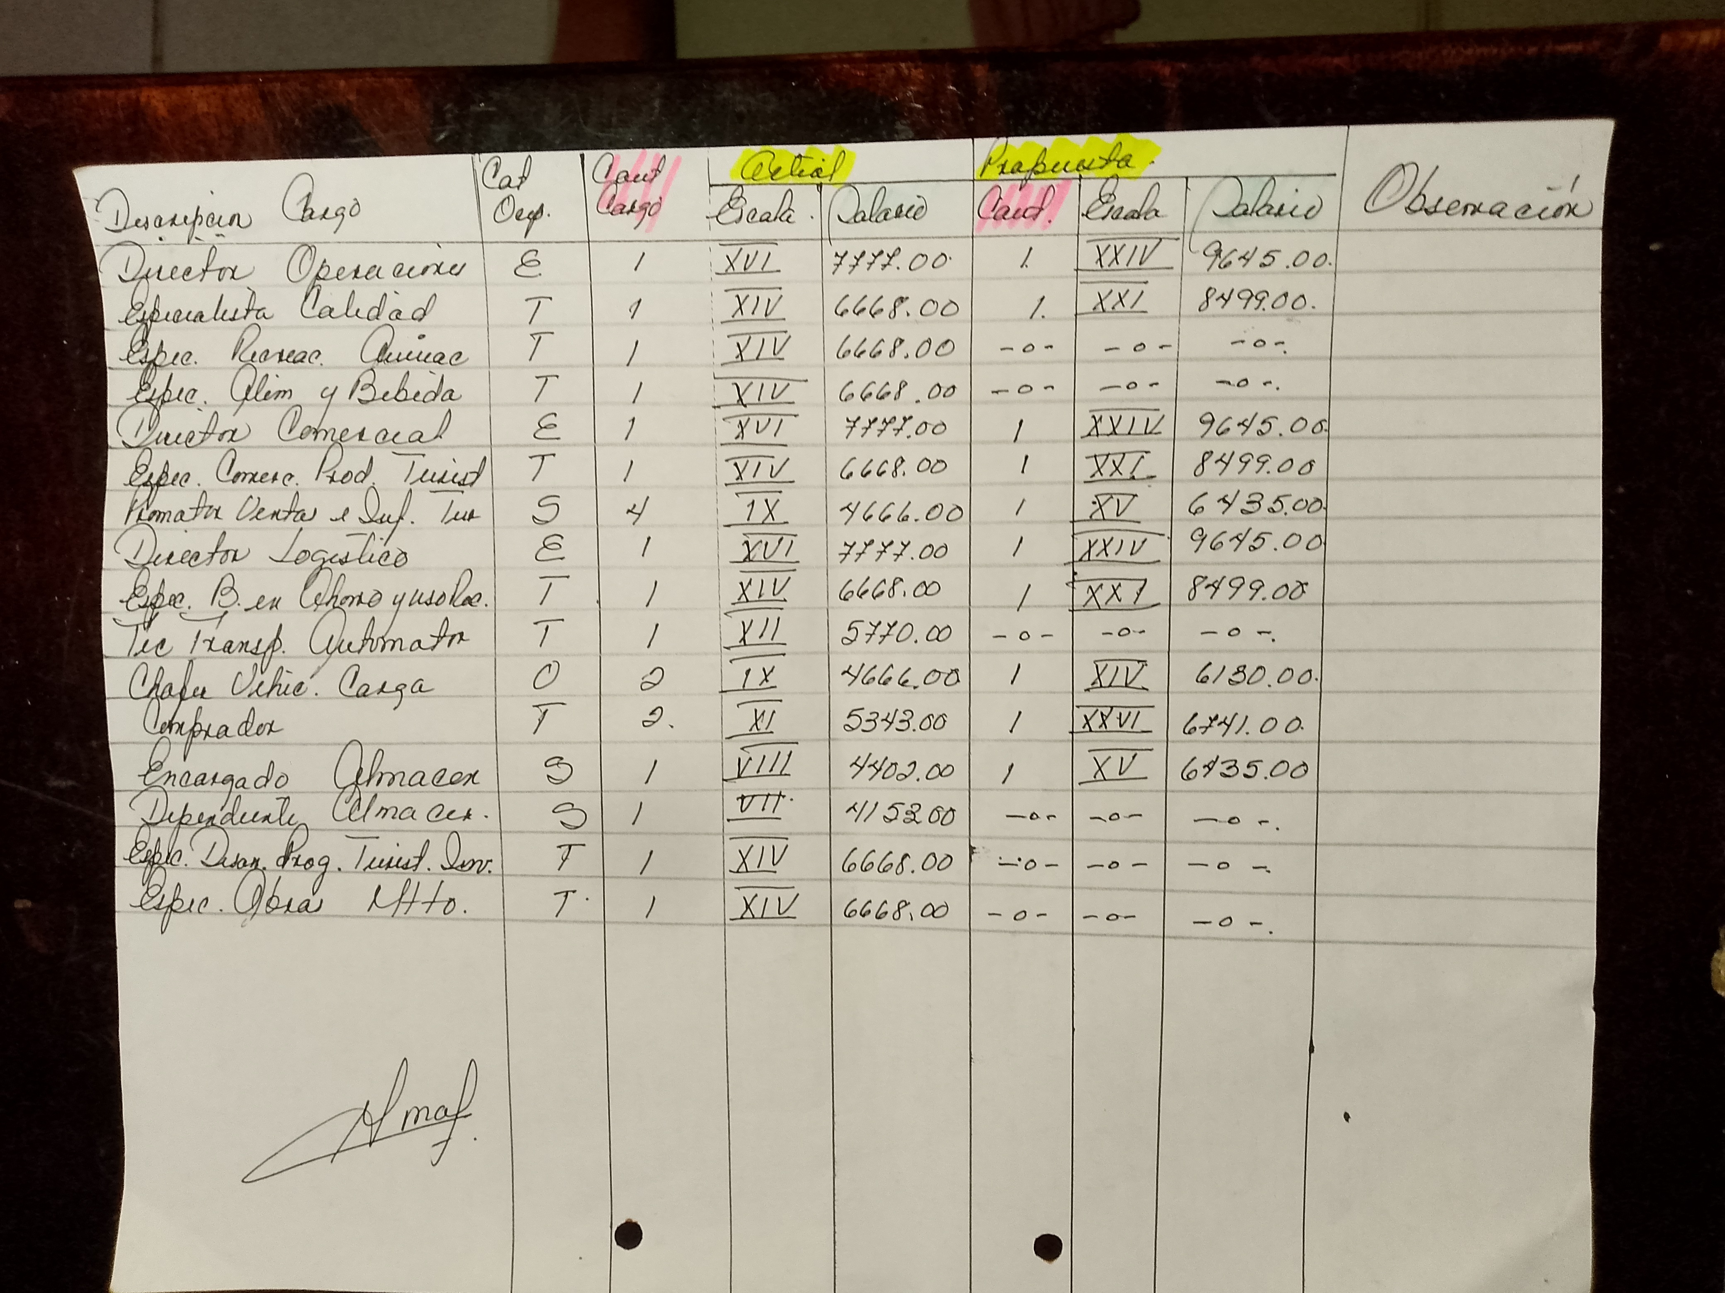
Referencia original: images/58623.jpg (incluye rúbrica original si existe)

